機能概要図
イベント処理
・基準線設定
・刻印文字登録
・編集文字検索
・ラベリング配置
Auto CAD 操作
コマンド受信
・メニュー選択
・画像／アイテム選択
設定画面（C#）
・基準線直径入力
・分割数入力
設定情報
・基準線直径
・分割数
作図処理
・基準線作図
・ラベリング配置
Auto CAD
図面表示
Auto CAD
ライブラリ
Brand
DB
DBアクセス
・レコード検索
・レコード追加
BMPファイル
図面ファイル
画像I/O
・文字イメージ画像保存
図面I/O
・刻印文字DWG保存/読込
・編集文字DWG保存/読込
iniファイル
設定ファイル取得
・iniファイル読込
作図ユーティリティ
・線分作図
・寸法線作図
・アイテム配置
DDE通信
・メッセージ送受信
設定画面（VB）
・刻印文字登録
・編集文字検索
一時
BMPファイル
幾何計算ユーティリティ
・座標計算
・角度計算
初期処理
・初期設定
・クラス生成
自動化
CSVファイル
AT-B図面自動処理
・CSVデータ解析
・AT-B図面作図
・ラベリングコード表作図
・AT-B図面保存
CSV I/O
・CSVファイル読込
DBアクセス
・レコード検索
・レコード削除
手動／自動共通処理
・各種情報設定
・基準線、タイヤ作図
・ラベリング配置
・ラベリングコード表作図
・AT-B図面保存
図面ファイル
Brand
DB
自動処理の流れ
手動処理の流れ
共通処理の流れ

メニュー構成
基準 線・円 作成 |  | 文字列準備 |  | 円弧配置 | コード表作成 | 保存管理 | グループ化 | 刻印文字登録・呼出 | 編集文字登録・呼出

円弧配列
Arc Arrangement
Reference drawing
Reference Line
Reference Circle
Lettering preparation
Arangement
Arc placement
Fixed form character
Template
Brand Balloon
Target "CH"
Editing "CH"
Placement "modi"
Grouping
Code table
Template 1
Template 2
Template 3
Conservation management
Drawing "resist"
NEW
Revision number
modify
Group
Plate
Carved seal notes
Editing "CH"
Create
Modify
Frame drawing
Base line
Primitive "CH" "search"
Primitive "CH" "regist"
Editing "CH" "resist"
Editing "CH" "search"
Title
Primitive "CH"
Editing "CH"
Table drawing
Plate fixed
①
②
③
④
⑤
⑥
⑦
⑧
⑨
⑩
⑪
⑬
⑮
⑯
⑰
⑱
⑲
⑳
㉑
㉒
㉓
⑫
㉔
㉕
㉖
Delete
⑭

No. | メニューグループ | メニュー名 | 実行される機能
① | 基準 線・円 作成 | Reference Line | 基準線の設定と削除
② |  | Reference Circle | 基準円 の設定と削除
③ | 文字列準備 | Fixed from character | 定型文字の呼出
④ |  | Template 1～3 | テンプレート1～3による編集文字の作成
⑤ |  | Plate | 替え駒の呼出
⑥ |  | Base line | 配置基準線の設定
⑦ |  | Brand Balloon | 風船番号の設定
⑧ |  | Carved seal notes | レタリングの深さ表記
⑨ |  | Plate fixed | 替え駒の配置
⑩ | 円弧配置 | Target "CH" | 呼出済文字の円弧配置
⑪ |  | Editing "CH" | 編集文字の円弧配置
⑫ |  | Placement "modi" | 円弧配置の変更・削除
⑬ | コード表作成 | Code table | ラベリングコード表作成
⑭ |  | Delete | ラベリングコード表削除
⑮ | 保存管理 | Title | 図面タイトルの設定
⑯ |  | New | 図面の新規保存
⑰ |  | Revision number | 図面の設計変更
⑱ |  | Modify | 図面の上書保存
⑲ | グループ化 | Group | 編集文字のグループ化
⑳ | 刻印文字登録・呼出 | Frame drawing | 刻印文字枠設定
㉑ |  | Primitive "CH" "regist" | 刻印文字登録
㉒ |  | Primitive "CH" "search" | 刻印文字検索
㉓ | 編集文字登録・呼出 | Create | 編集文字作成
㉔ |  | Modify | 編集文字の変更
㉕ |  | Editing "CH" "regist" | 編集文字登録
㉖ |  | Editing "CH" "search" | 編集文字検索

全体フロー
AutoCAD
起動コマンド
初期処理
初期処理
設定ファイル読み込み
Brand DB接続
Brand
DB
iniファイル

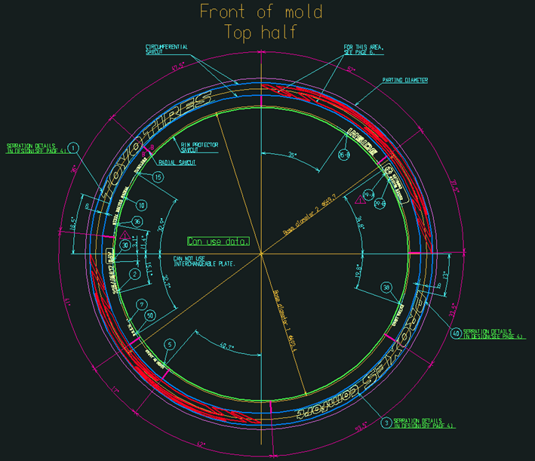
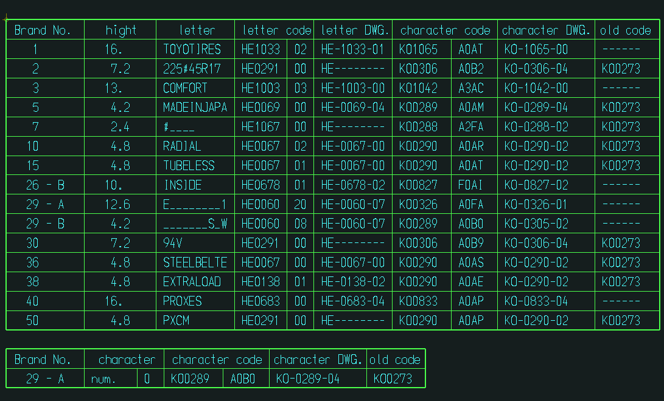
AutoCAD
メニューコマンド
Brand
DB
AT-B図面
ファイル
メニュー選択時の処理
基準線・円作成
文字列準備
円弧配置
コード表作成
保存管理
グループ化
刻印文字登録・呼出
編集文字登録・呼出

AT-B図面

コード表

AutoCAD
終了コマンド
終了処理
終了処理
Brand DB切断
Brand
DB

① 基準線・② 円作成フロー
① 基準線・② 円作成フロー

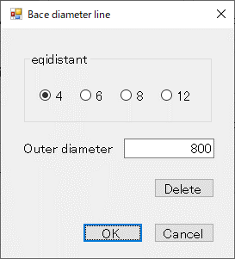
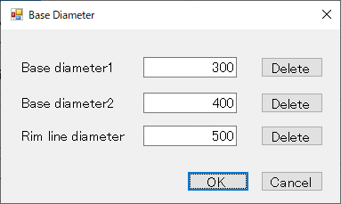
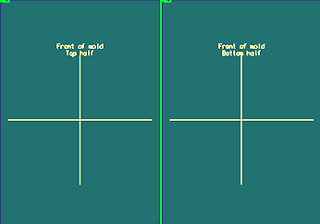
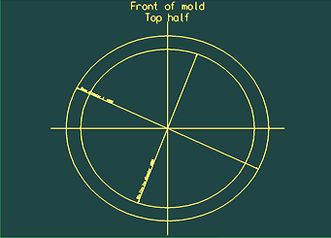
ボタン押下イベント
メニューイベント
AutoCAD
メニューコマンド
情報設定処理
「基準線設定」画面
表示
Reference Line
（①基準線設定・削除）
作図処理
「基準円設定」画面
表示
Reference Circle
（②基準円設定・削除）
作図ユーティリティ
線分作図
テキスト作図
寸法線作図
円作図
線分削除
円削除
テキスト削除
「基準円情報」設定
「基準円」作図
「基準線」削除
「内側基準円」削除
「基準線情報」設定
「基準線」作図
AutoCADライブラリ
線分描画
円描画
テキスト描画
寸法線描画
線分消去
円消去
テキスト消去
画面での
ボタン押下
「基準線設定」画面
「OK」ボタン
「基準線設定」画面
「Delete」ボタン
「基準円設定」画面
「OK」ボタン
「基準円設定」画面
内側円「Delete」ボタン
「基準円設定」画面
外側円「Delete」ボタン
「外側基準円」削除
「基準円設定」画面
リム円「Delete」ボタン
「リム基準円」削除

 | 基準線作図

 | 基準円作図

③～⑧ 文字列準備フロー
③～⑧ 文字列準備フロー

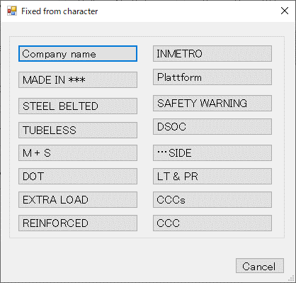
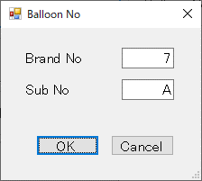
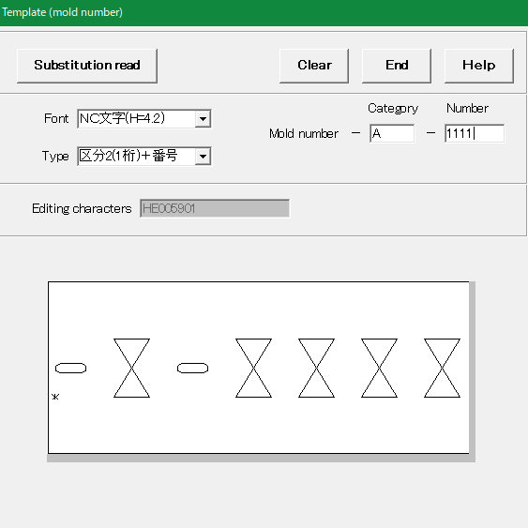
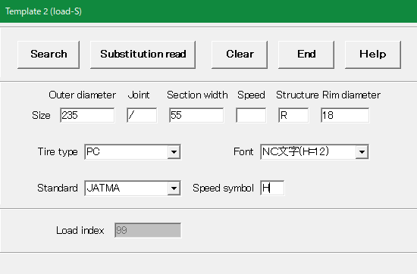
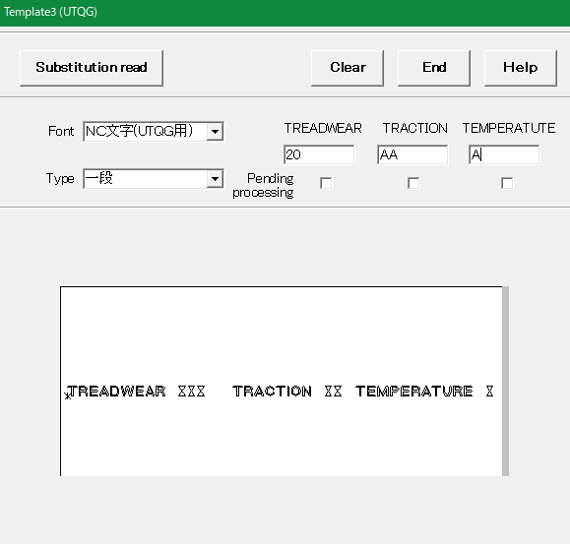
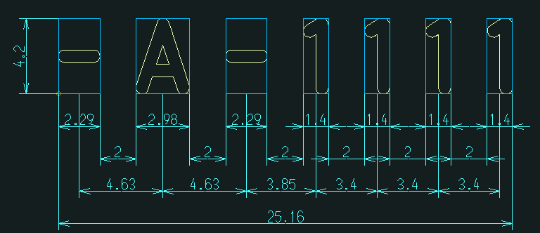
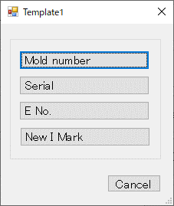
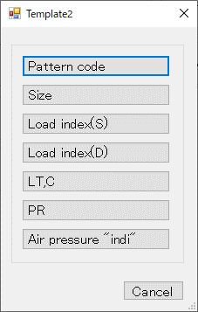
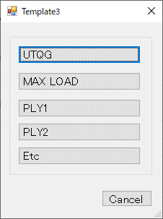
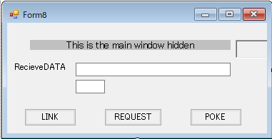
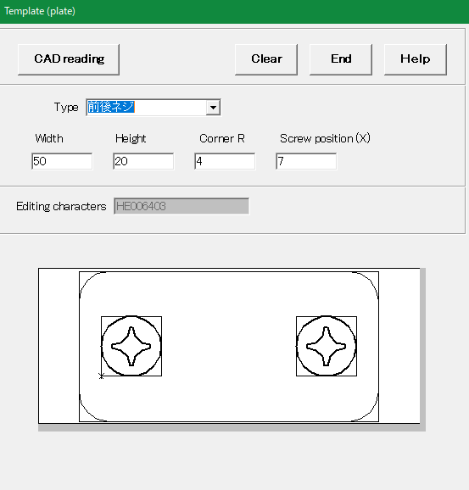
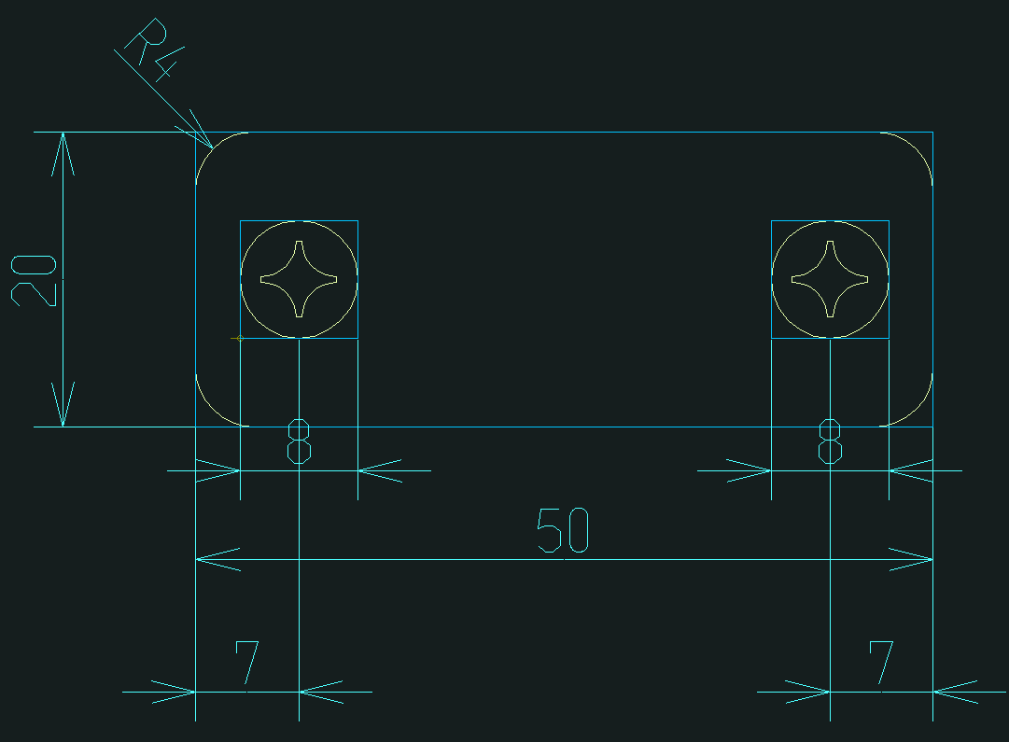

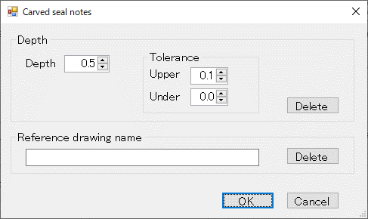
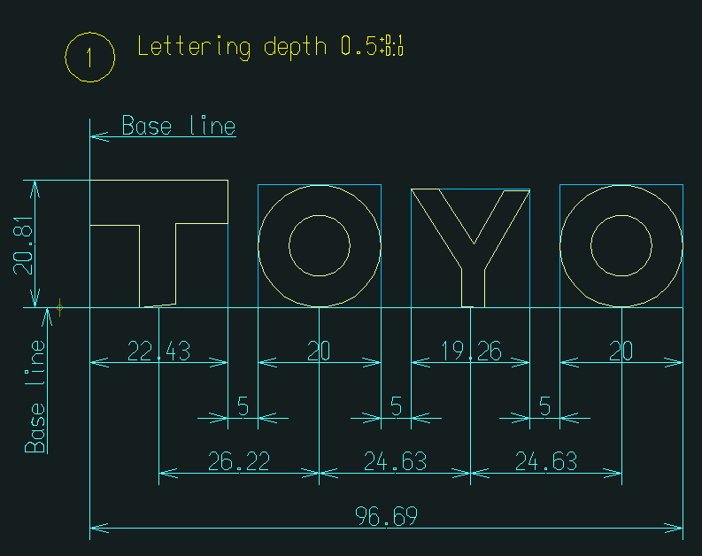
ボタン押下イベント
AutoCADライブラリ
作図ユーティリティ
図面読込(表示)
テキスト作図
引き出し線作図
風船番号作図
配置基準線作図
寸法線作図
作図処理
メニューイベント
AutoCAD
メニューコマンド
Fixed from character
（③定型文字呼出）
Carved seal notes
(⑧レタリングの深さ表記)
Brand Balloon
（⑦風船番号設定）
Template1～3
（④テンプレート）
「定型文字選択」
画面表示
サブモデル
ファイル
編集文字
DWGファイル
「定型文字」読込
「風船番号」作図
「風船番号設定」
画面表示
「テンプレート選択」
画面表示
Brand
DB
DWG描画
テキスト描画
マルチ引出線描画
線分描画
寸法線描画
「テンプレート置換」情報
DWG読込
「テンプレート置換」作図
「刻印文字」情報
DDE通信処理
「メッセージ」
受信処理
「メッセージ」
送信処理
ブロック置換
「テンプレートメイン」
画面起動
DDE通信処理
「メッセージ」
受信処理
「メッセージ」
送信処理
「テンプレート画面表示」
コマンド
テンプレート置換作図
Plate
（⑤替え駒呼出）
「替え駒」
画面表示
DDE通信処理
「メッセージ」
受信処理
「メッセージ」
送信処理
「テンプレートメイン」
画面起動
「替え駒」
コマンド
「替え駒」情報
DDE通信処理
「メッセージ」
受信処理
「メッセージ」
送信処理
「替え駒」作図
刻印文字
DWGファイル
Brand
DB
「編集文字」情報
編集文字
BMPファイル
編集文字
BMPファイル
Baseline
（⑥配置基準線設定）
「配置基準線」
作図
「レタリングの深さ表記設定」
画面表示
画面での
ボタン押下
「定型文字選択」画面
各「定型文字」ボタン
「風船番号設定」画面
「OK」ボタン
「レタリングの深さ設定」画面
「OK」ボタン
「レタリングの深さ設定」画面
深さ「Delete」ボタン
「レタリングの深さ設定」画面
参照図面「Delete」ボタン
「レタリングの深さ」
表記
「レタリングの深さ」
表記削除
「参照図面」
表記削除

 | 定型文字表示

 | 編集文字（配置基準線・バルーン付き）表示

 | テンプレート置換文字表示

 | 替え駒表示

⑨ 替え駒配置フロー
⑨ 替え駒配置フロー
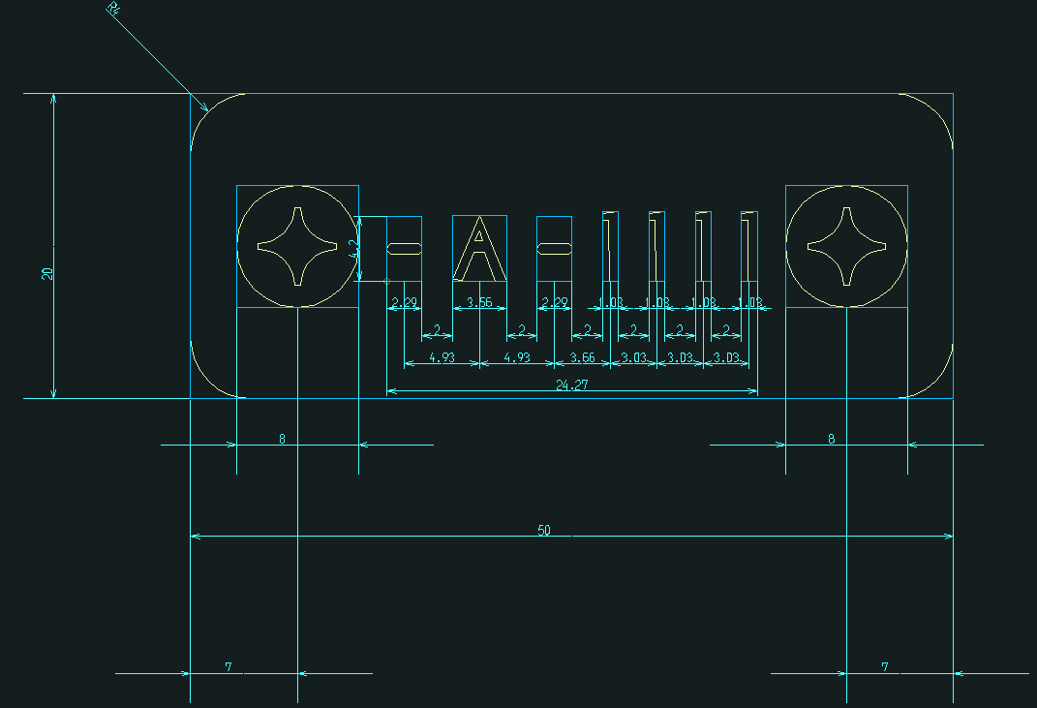
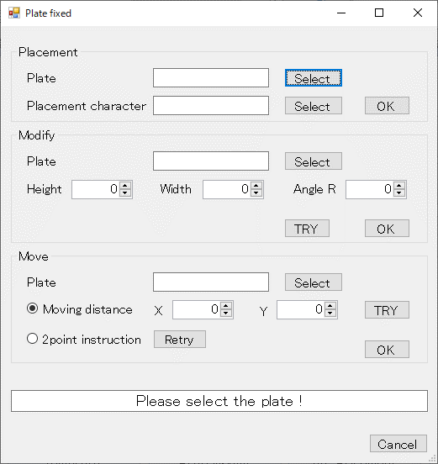
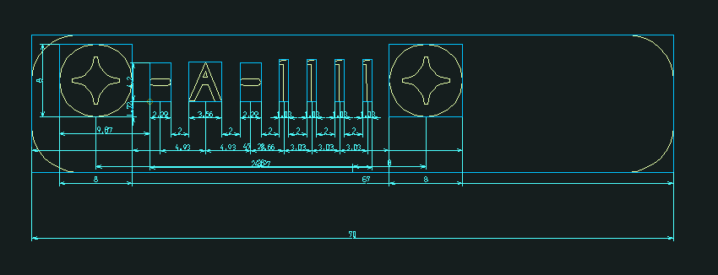
ボタン押下イベント
2点座標指定待ち
替え駒選択待ち
図面選択待ち
AutoCADライブラリ
作図ユーティリティ
替え駒
(選択表示)
替え駒移動
引出線移動
作図処理
メニューイベント
AutoCAD
メニューコマンド
Plate fixed
（⑨替え駒配置）
「替え駒」
サイズ変更
「替え駒」
選択状態表示
マルチ引出線移動
寸法線移動
ブロック画層変更
ダイナミック
ブロックストレッチ
AutoCAD
図面選択
配置する替え駒選択
AutoCAD
図面座標PIC
2点座標指定
「替え駒」
相対距離移動
ブロック
サイズ変更
「替え駒」
2点座標指定移動
替え駒配置対象選択
「替え駒」
配置
寸法線移動
ブロック移動
寸法線
属性変更
マルチ引出線
属性変更
AutoCAD
オブジェクトPIC
サイズ変更する替え駒
選択
ブロック移動
「替え駒配置設定」
画面表示
画面での
ボタン押下
替え駒
「Select」ボタン
替え駒配置対象
「Select」ボタン
「替え駒配置対象」
選択状態表示
ブロック
(選択表示)
替え駒配置
「OK」ボタン
サイズ変更
「Select」ボタン
「変更対象替え駒」
選択状態表示
サイズ変更
「OK」ボタン
替え駒コーナー
角度変更
円弧半径変更
移動
「Select」ボタン
移動する替え駒
選択
「移動替え駒」
選択状態表示
相対距離移動時
「OK」ボタン
「２点座標指定移動」
ラジオボタン

 | 替え駒の配置

 | 替え駒のサイズを変更

 | 替え駒を移動

⑩ 呼出済文字の円弧配置フロー
⑩ 呼出済文字の円弧配置フロー
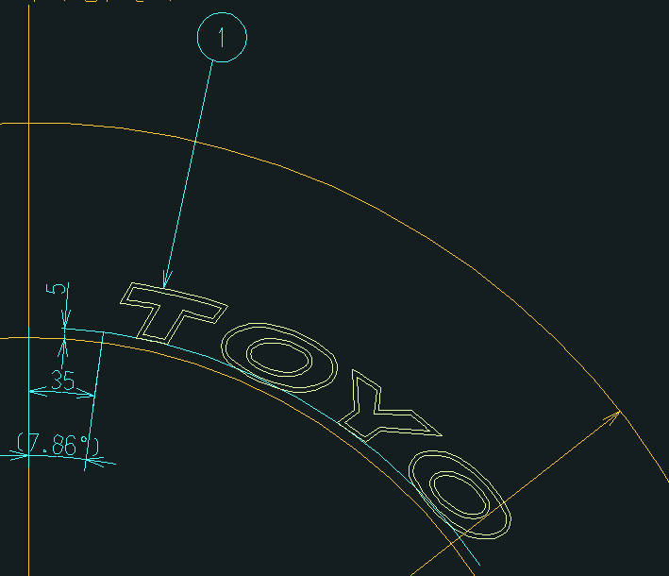
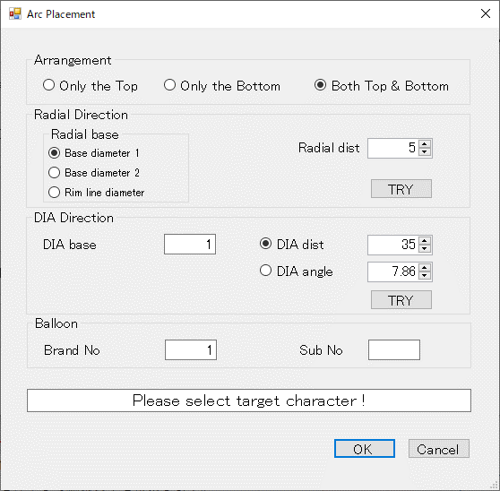
ボタン押下イベント
図面選択待ち
AutoCADライブラリ
作図ユーティリティ
文字ブロック
(選択表示)
円
(選択表示)
寸法線作図
作図処理
メニューイベント
AutoCAD
メニューコマンド
Target "CH"
(⑩呼出済文字の円弧配置)
「基準円」
選択状態表示
円弧配置
「対象文字」
選択状態表示
円プロパティ変更
線プロパティ変更
マルチ引出線描画
ブロック
回転移動／複写
寸法線描画
ブロック画層変更
角度寸法線描画
AutoCAD
図面選択
配置対象文字選択
AutoCAD
オブジェクトPIC
基準線・円選択待ち
基準円選択
基準線選択
「基準線」
選択状態表示
線
(選択表示)
角度寸法線作図
「円弧配置設定」
画面表示
文字ブロック複写
風船番号複写
拡張エンティティ
データ付加
コード表情報付加
Brand
DB
「編集文字」情報
画面での
ボタン押下
「OK」ボタン
風船番号作図
配置基準線作図

 | 円弧上に配置

⑪ 編集文字の円弧配置フロー
⑪ 編集文字の円弧配置フロー
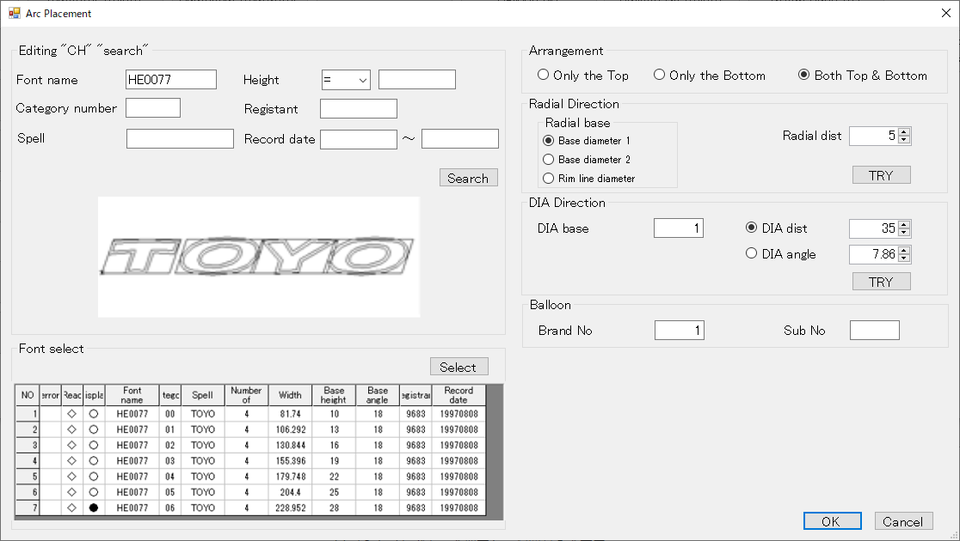
ボタン押下イベント
AutoCADライブラリ
作図ユーティリティ
文字ブロック
(選択表示)
円
(選択表示)
寸法線作図
作図処理
メニューイベント
AutoCAD
メニューコマンド
Editing "CH"
（⑪編集文字の円弧配置）
「基準円」
選択状態表示
円弧配置
「編集文字」読込
円プロパティ変更
線プロパティ変更
マルチ引出線描画
ブロック
回転移動／複写
寸法線描画
ブロック画層変更
角度寸法線描画
AutoCAD
オブジェクトPIC
基準線・円選択待ち
基準円選択
基準線選択
「基準線」
選択状態表示
線
(選択表示)
角度寸法線作図
「円弧配置設定」
画面表示
文字ブロック複写
風船番号複写
拡張エンティティ
データ付加
コード表情報付加
Brand
DB
「編集文字」情報
画面での
ボタン押下
「OK」ボタン
風船番号作図
配置基準線作図
Brand DBアクセス
「Search」ボタン
「編集文字」
テーブル検索
「編集文字」情報
Brand
DB
編集文字
BMPファイル
「Select」ボタン
編集文字
DWGファイル
DWG描画
DWG読込
図面読込(表示)
「編集文字」画像

 | 円弧上に配置

⑫ 円弧配置の変更・削除
⑫ 円弧配置の変更・削除
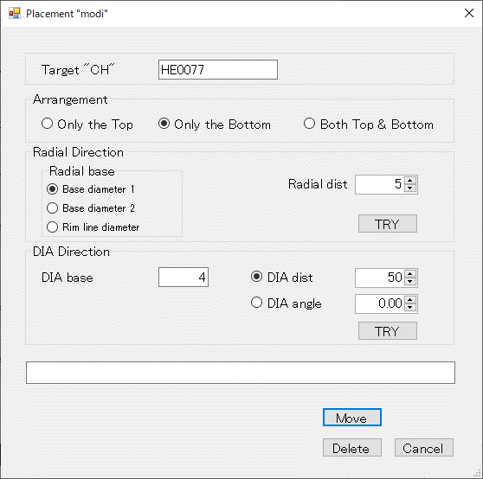
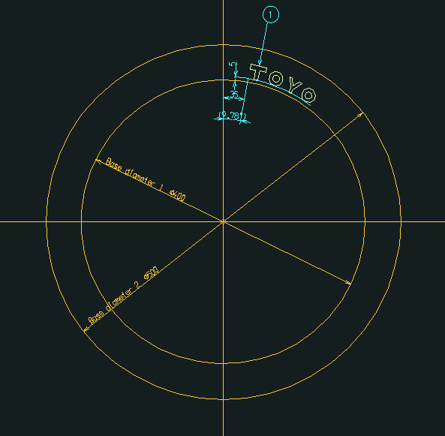
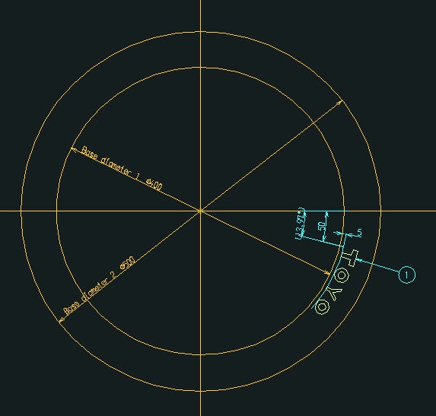
ボタン押下イベント
図面選択待ち
AutoCADライブラリ
作図ユーティリティ
文字ブロック
(選択表示)
円
(選択表示)
寸法線作図
作図処理
メニューイベント
AutoCAD
メニューコマンド
Placement "modi"
(⑫円弧配置の変更・削除)
「基準円」
選択状態表示
円弧配置移動
「対象文字」
選択状態表示
円プロパティ変更
線プロパティ変更
マルチ引出線描画
ブロック
回転移動
寸法線描画
ブロック画層変更
角度寸法線描画
AutoCAD
図面選択
配置変更対象文字選択
AutoCAD
オブジェクトPIC
基準線・円選択待ち
基準円選択
基準線選択
「基準線」
選択状態表示
線
(選択表示)
角度寸法線作図
「円弧配置変更」
画面表示
文字ブロック削除
風船番号削除
拡張エンティティ
データ削除
コード表情報削除
画面での
ボタン押下
「Move」ボタン
風船番号移動
文字ブロック移動
「Delete」ボタン
円弧配置削除
寸法線削除
角度寸法線削除
マルチ引出線削除
ブロック削除
寸法線削除
角度寸法線削除

 | 円弧配置移動

⑬⑭ コード表作成フロー
⑬⑭ コード表作成フロー

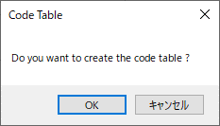
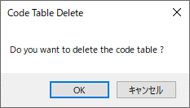
メニューイベント
AutoCAD
メニューコマンド
情報設定処理
「コード表作成確認」
画面表示
Code table
（⑬コード表作成）
作図処理
「コード表削除確認」
画面表示
Delete
（⑭コード表削除）
作図ユーティリティ
コード表情報取得
コード表
ブロック挿入
「コード表」削除
「コード表情報」取得
AutoCADライブラリ
ブロック挿入
ブロック属性編集
拡張エンティティ
データ取得
「コード表情報」設定
「コード表」作図
コード表ブロック
テキスト編集
ブロック削除

 | コード表作図

⑮～⑱ 保存管理フロー
⑮～⑱ 保存管理フロー

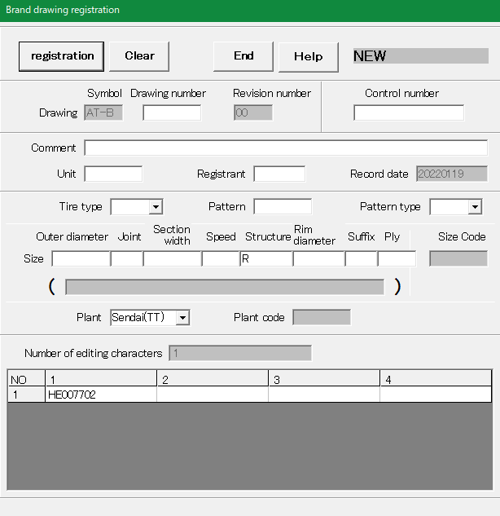
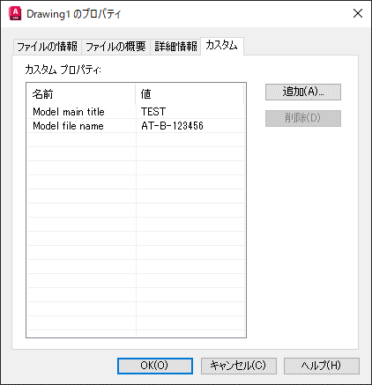
DDE通信処理
「メッセージ」
受信処理
「メッセージ」
送信処理
DDE通信処理
「メッセージ」
受信処理
「メッセージ」
送信処理
メニューイベント
AutoCAD
メニューコマンド
「図面保存」
画面表示
New
（⑯新規保存）
Revision number
（⑰設計変更）
modify
（⑱上書き変更）
Brand
DB
「設計保存」
コマンド
DDE通信処理
「メッセージ」
受信処理
「メッセージ」
送信処理
「保存処理メイン」
画面起動
「新規保存」
コマンド
図面ファイル
「上書き変更」
コマンド
「図面保存」情報
Title
（⑮図面タイトル設定）
「カスタムプロパティ」
表示
「図面」プロパティ

⑲ グループ化フロー
⑲ グループ化フロー
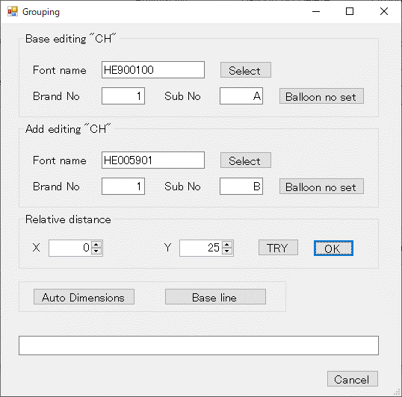
ボタン押下イベント
追加文字選択待ち
基準文字選択待ち
AutoCADライブラリ
作図ユーティリティ
文字ブロック
(選択表示)
作図処理
メニューイベント
AutoCAD
メニューコマンド
「編集文字」の
グループ化
「編集文字」
選択状態表示
ブロック複写
寸法線描画
ブロック画層変更
AutoCAD
文字選択
基準対象文字選択
追加対象文字選択
Group
（⑲グループ化）
「グループ化設定」
画面表示
「風船番号」
作図／更新
マルチ引出線描画
風船番号作図
風船番号変更
文字ブロック
複写
寸法線複写
風船番号複写
配置基準線作図
グループ寸法線
作図
引き出し線作図
線分描画
マルチ引出線複写
マルチ引出線
属性変更
「自動寸法線」
作図
寸法線作図
寸法線削除
寸法線複写
寸法線削除
画面での
ボタン押下
基準文字
「Select」ボタン
追加文字
「Select」ボタン
基準文字
「Balloon no set」ボタン
追加文字
「Balloon no set」ボタン
「OK」ボタン
「Auto Dimensions」
ボタン
「配置基準線」
作図
「Base line」ボタン

 | 編集文字のグループ化

⑳～㉒ 刻印文字登録・呼出フロー
⑳～㉒ 刻印文字登録・呼出フロー
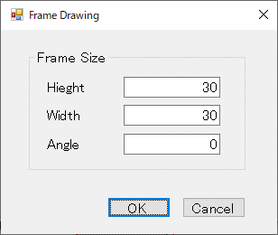
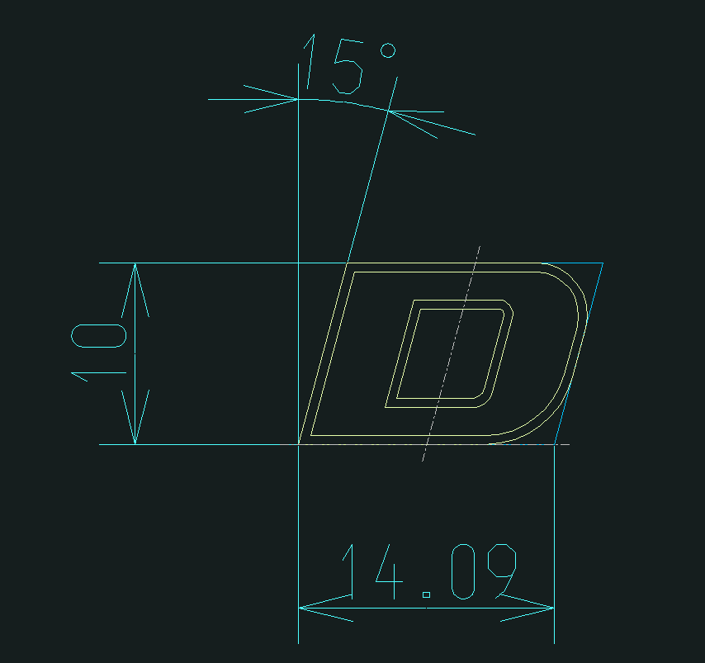
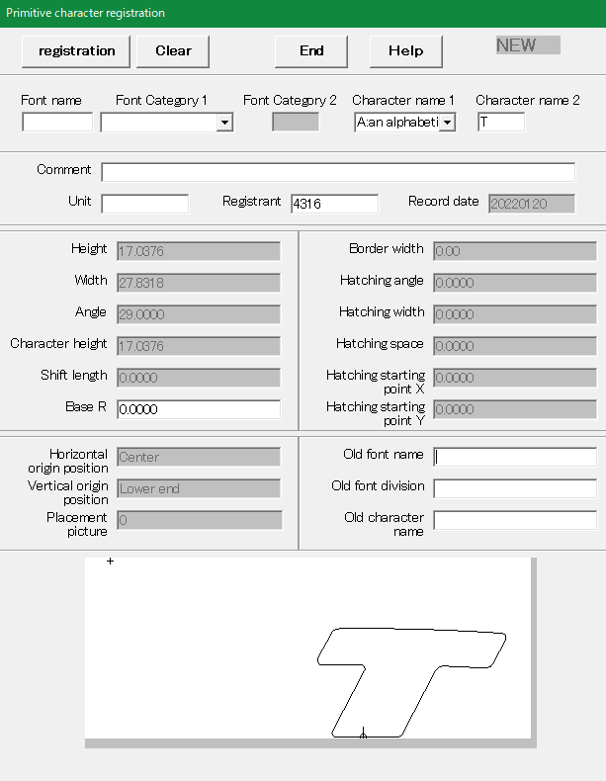
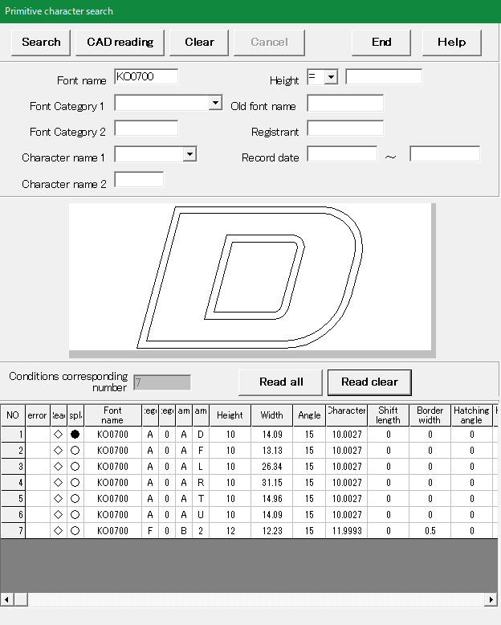
AutoCADライブラリ
刻印文字選択待ち
作図ユーティリティ
文字ブロック
(選択表示)
作図処理
メニューイベント
AutoCAD
メニューコマンド
「刻印文字」
選択状態表示
ブロック画層変更
AutoCAD
文字選択
刻印文字選択
Primitive "CH" "regist"
（㉑刻印文字登録）
Frame drawing
（⑳文字枠設定）
「文字枠設定」
画面表示
文字枠設定
刻印文字読込
線分描画
Primitive "CH" "search"
（㉒刻印文字検索）
寸法線作図
「刻印文字」
登録準備
文字枠基準線設定
角度寸法線作図
寸法線描画
角度寸法線描画
「刻印文字登録」情報
「刻印文字登録」
画面表示
Brand
DB
DDE通信処理
「メッセージ」
受信処理
「メッセージ」
送信処理
DDE通信処理
「メッセージ」
受信処理
「メッセージ」
送信処理
「登録メイン」
画面起動
「刻印文字登録」
コマンド
刻印文字
BMPファイル
刻印文字
BMP一時
ファイル
「刻印文字」画像
「刻印文字」情報
刻印文字
DWGファイル
ファイルI/O
ユーティリティ
「刻印文字」
ファイル出力
「刻印文字BMP」
ファイル移動
刻印文字
BMP一時
ファイル
「刻印文字」画像移動
DWG出力
「刻印文字検索」
画面表示
DDE通信処理
「メッセージ」
受信処理
「メッセージ」
送信処理
「呼出メイン」
画面起動
「刻印文字検索」
コマンド
「刻印文字検索」情報
DDE通信処理
「メッセージ」
受信処理
「メッセージ」
送信処理
Brand
DB
「刻印文字」情報
刻印文字
BMPファイル
DWG読込
PICブロック作成
DWG描画
図面読込（表示）

 | 登録準備を行った刻印文字

 | 刻印文字のDWGを出力

 | 刻印文字のDWGを読込

㉓ 編集文字作成
㉓ 編集文字作成
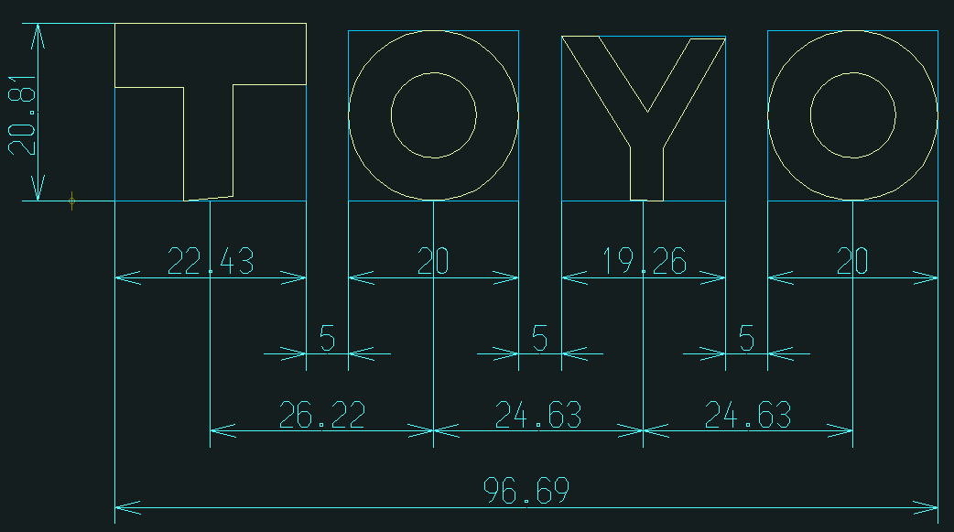
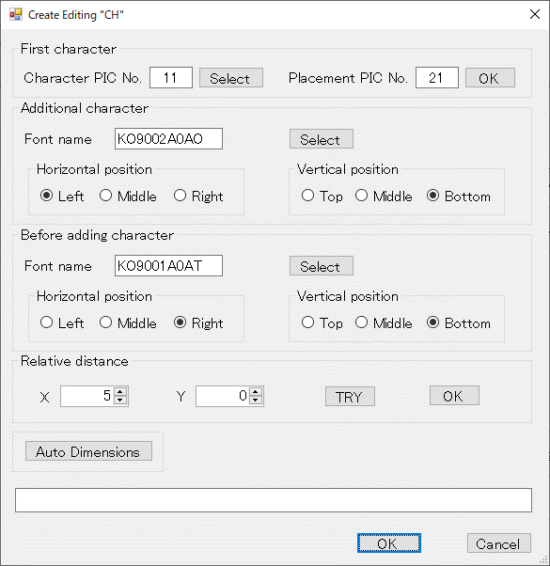
編集文字への文字追加処理（追加文字数分繰り返す）
ボタン押下イベント
追加文字選択待ち
先頭文字選択待ち
AutoCADライブラリ
作図ユーティリティ
文字ブロック
(選択表示)
作図処理
メニューイベント
AutoCAD
メニューコマンド
「原始文字」
選択状態表示
ブロック複写
寸法線描画
ブロック画層変更
AutoCAD
文字選択
先頭文字選択
追加対象文字選択
Create
（㉓編集文字作成）
「編集文字作成」
画面表示
PICブロック
作成
「自動寸法線」
作図
寸法線作図
画面での
ボタン押下
①先頭文字
「Select」ボタン
③追加文字
「Select」ボタン
④追加直前文字
「Select」ボタン
⑤相対距離
「OK」ボタン
⑥「Auto Dimensions」
ボタン
追加直前文字選択待ち
追加直前対象文字選択
②図面配置
「OK」ボタン
「編集文字」
図面配置
文字ブロック
複写
「編集文字」追加
角度寸法線作図
角度寸法線描画
⑦「OK」ボタン
「編集文字」
確定
拡張エンティティ
データ付加
編集文字属性
付加
①
②
③
④
⑤
⑥
⑦

 | 作成した編集文字を確定する

㉔ 編集文字の変更
㉔ 編集文字の変更
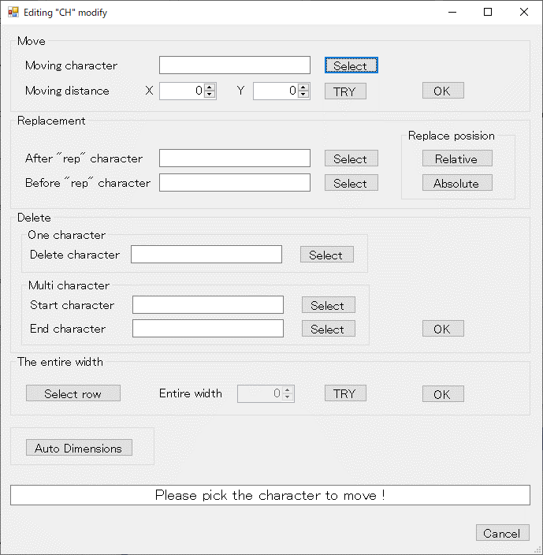
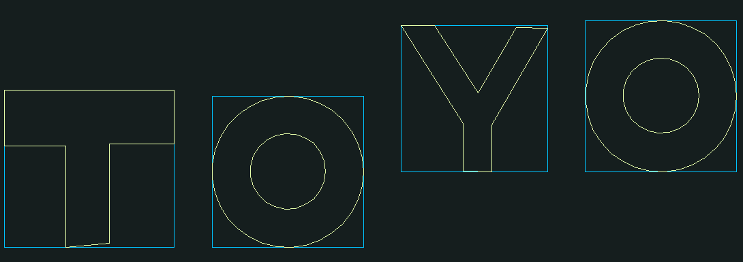
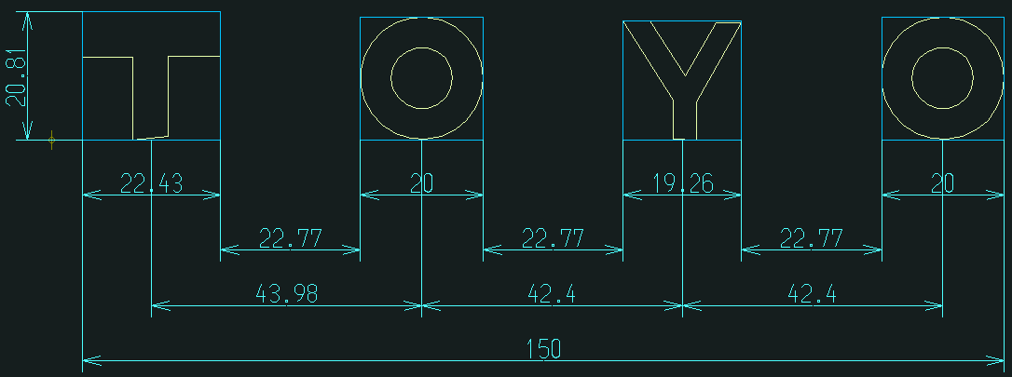
ボタン押下イベント
置換後文字選択待ち
移動文字選択待ち
AutoCADライブラリ
作図ユーティリティ
原始文字属性取得
作図処理
メニューイベント
AutoCAD
メニューコマンド
「原始文字」
絶対位置置換
「原始文字」
選択状態表示
ブロック削除
寸法線描画
ブロック画層変更
AutoCAD
文字選択
移動対象文字選択
置換後文字選択
Modify
（㉔編集文字変更）
「編集文字変更」
画面表示
「原始文字」
相対位置置換
文字ブロック
削除
「編集文字」
全長変更
寸法線作図
角度寸法線作図
画面での
ボタン押下
①文字移動
「Select」ボタン
③置換後文字
「Select」ボタン
⑤文字置換
「Relative」ボタン
⑥文字置換
「Absolute」ボタン
⑫編集文字全長変更
「OK」ボタン
⑬「Auto Dimensions」
ボタン
「原始文字」
削除
①
②
③
④
⑤
⑥
⑦
⑧
⑨
⑩
⑪
⑬
⑫
②文字移動
「OK」ボタン
⑦1文字削除文字
「Select」ボタン
⑧複数文字削除開始文字
「Select」ボタン
⑪編集文字全長変更
「Select row」ボタン
⑩文字削除
「OK」ボタン
④置換前文字
「Select」ボタン
拡張エンティティ
データ取得
文字ブロック
複写
文字ブロック
(選択表示)
ブロック複写
「原始文字」
移動
置換前文字選択待ち
置換前文字選択
1文字削除文字選択待ち
1文字削除文字選択
複数文字削除開始文字選択待ち
複数文字削除開始文字選択
⑨複数文字削除終了文字
「Select」ボタン
複数文字削除終了文字選択待ち
複数文字削除終了文字選択
全長変更編集文字行選択待ち
全長変更編集文字行選択
「自動寸法線」
作図
文字ブロック
移動
ブロック移動
角度寸法線描画
寸法線削除
寸法線削除

 | 原始文字の移動

 | 原始文字の相対位置置換

 | 原始文字の絶対位置置換

 | 原始文字の削除

 | 編集文字の全長を変更

 | 編集文字の寸法線を作図

㉕～㉖ 編集文字登録・検索
㉕～㉖ 編集文字登録・検索

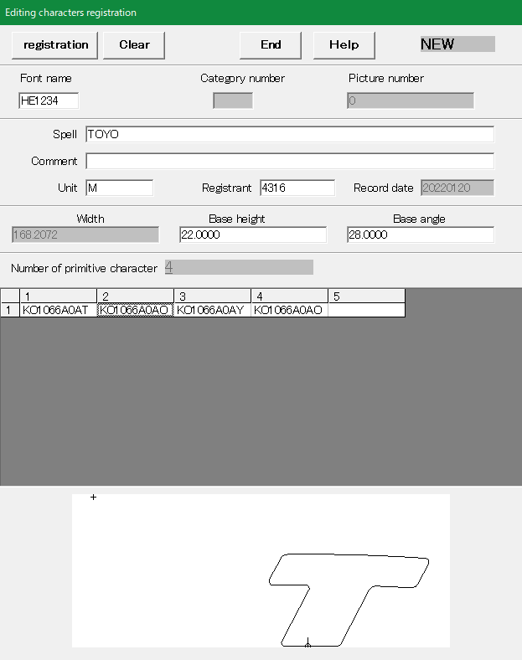
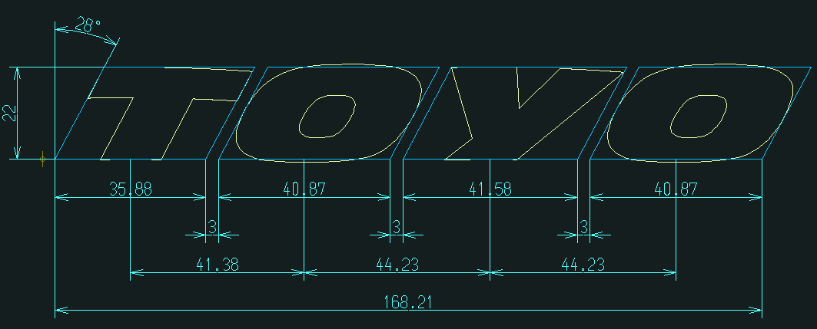
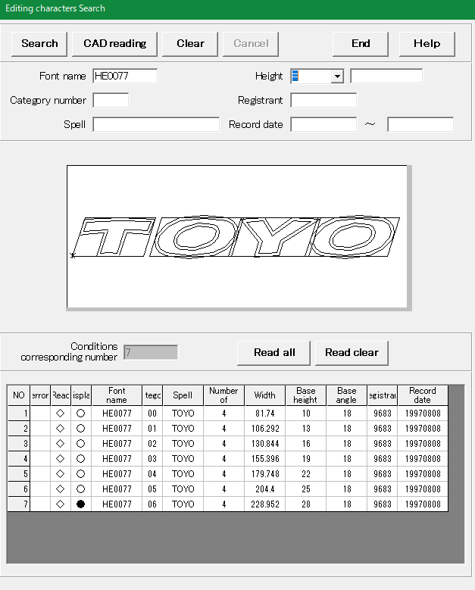
メニューイベント
AutoCADライブラリ
作図ユーティリティ
作図処理
AutoCAD
メニューコマンド
Editing "CH" "regist"
（㉕編集文字登録）
編集文字読込
Editing "CH" "search"
（㉖編集文字検索）
「編集文字登録」情報
「編集文字登録」
画面表示
Brand
DB
DDE通信処理
「メッセージ」
受信処理
「メッセージ」
送信処理
DDE通信処理
「メッセージ」
受信処理
「メッセージ」
送信処理
「登録メイン」
画面起動
「編集文字登録」
コマンド
編集文字
BMPファイル
編集文字
BMP一時
ファイル
「編集文字」画像
「編集文字」情報
編集文字
DWGファイル
ファイルI/O
ユーティリティ
「編集文字」
ファイル出力
「編集文字BMP」
ファイル移動
編集文字
BMP一時
ファイル
「編集文字」画像移動
DWG出力
「編集文字検索」
画面表示
DDE通信処理
「メッセージ」
受信処理
「メッセージ」
送信処理
「呼出メイン」
画面起動
「編集文字検索」
コマンド
「編集文字検索」情報
DDE通信処理
「メッセージ」
受信処理
「メッセージ」
送信処理
Brand
DB
「編集文字」情報
編集文字
BMPファイル
DWG読込
図面読込(表示)
DWG描画
編集文字
DWGファイル

 | 編集文字のDWGファイルを出力

 | 編集文字のDWGを読込んで表示

